入力例
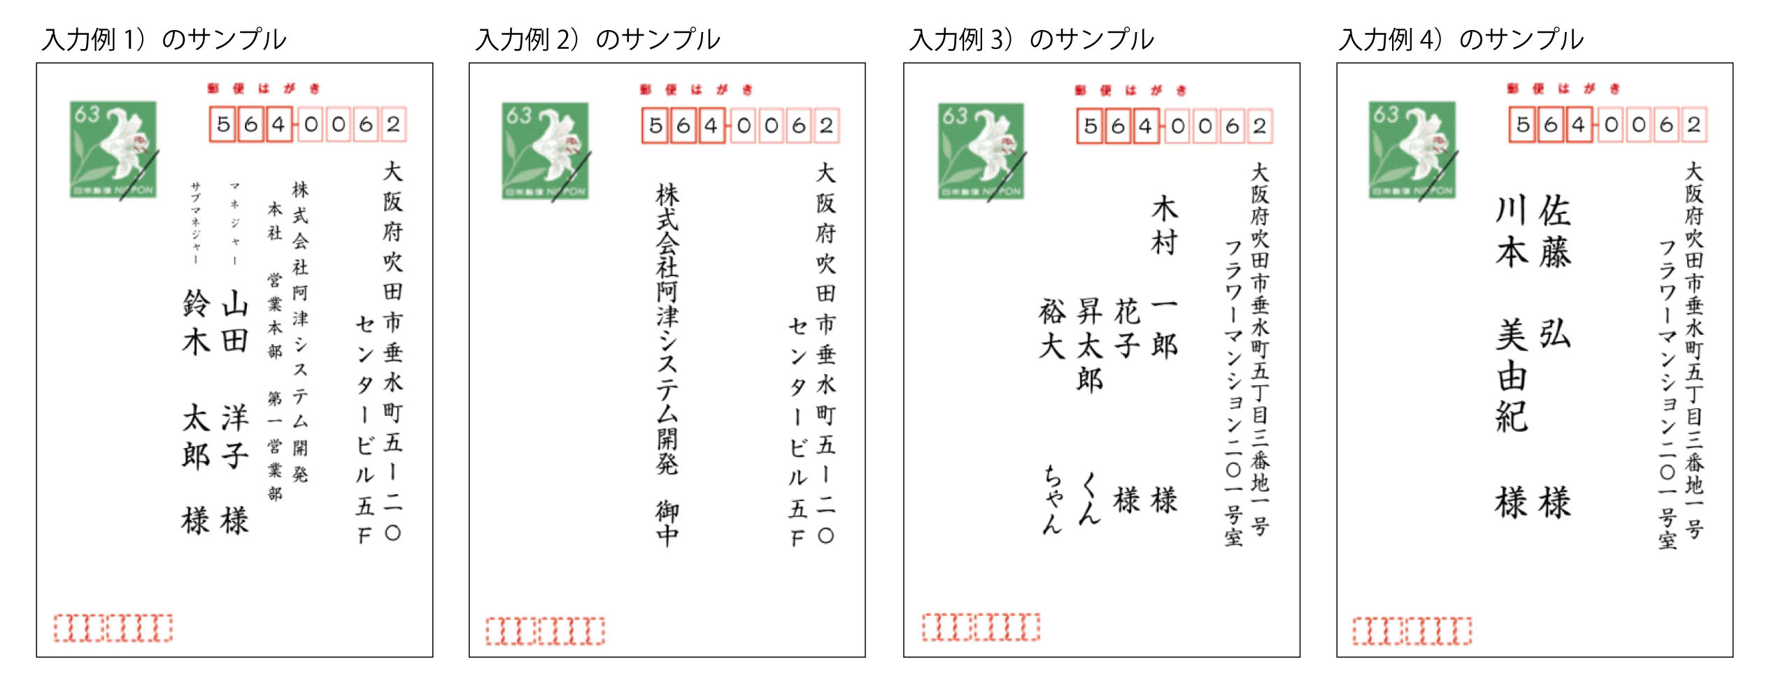
入力例 ※このページには登録しないでください
入力チェック （▲＝前か後に空白があります） | No | 種別 | 郵便番号 | 住所１（1行目） | 住所２（2行目） | 会社名 | 部署名 | 役職 | 姓 | 名 | かな姓 | かな名 | 敬称 | 連名１－役職 | 連名１－姓 | 連名１－名 | 連名１－敬称 | 連名２－姓 | 連名２－名 | 連名２－敬称 | 連名３－姓 | 連名３－名 | 連名３－敬称 | 連名４－姓 | 連名４－名 | 連名４－敬称 | 連名５－姓 | 連名５－名 | 連名５－敬称
入力例 1） |  | 会社 | 564-0062 | 大阪府吹田市垂水町5-20 | センタービル5F | 株式会社阿津システム開発 | 本社 営業本部 第一営業部 | マネジャー | 山田 | 洋子 | やまだ | ようこ | 様 | サブマネジャー | 鈴木 | 太郎 | 様
入力例３）
1人目の方以外の姓は印刷されません
入力例 2） |  | 会社 | 564-0062 | 大阪府吹田市垂水町5-20 | センタービル5F | 株式会社阿津システム開発 |  |  |  |  |  |  | 御中
入力例 3） |  | 自宅 | 564-0062 | 大阪府吹田市垂水町5丁目3番地1号 | フラワーマンション201号室 |  |  |  | 木村 | 一郎 | きむら | いちろう | 様 |  |  | 花子 | 様 |  | 昇太郎 | くん |  | 裕大 | ちゃん
入力例 4） |  | 自宅 | 564-0062 | 大阪府吹田市垂水町5丁目3番地1号 | フラワーマンション201号室 |  |  |  | 佐藤 | 弘 | さとう | ひろし | 様 |  | 川本 | 美由紀 | 様

入力例4）
姓も並べて印刷されます。
上記入力例のレイアウトサンプルです↓

